กางเต็นท์
ผังที่นอนกางเต็นท์ในอาคาร โครงการปลูกป่าฯ บ้านเปียงก่อ อ.เฉลิมพระเกียรติ จ.น่าน (พักได้ทั้งสิ้น 90 ที่)

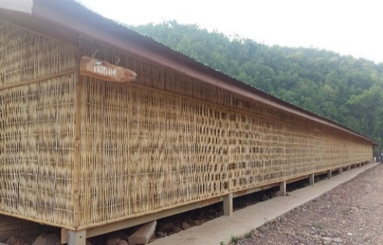
ที่พัก | ลักษณะ | จำนวน | หมายเหตุ
เรือนแค | เต็นท์ | 14 | ฝั่งนอน ชาย

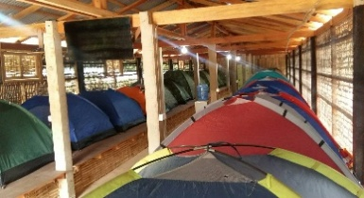

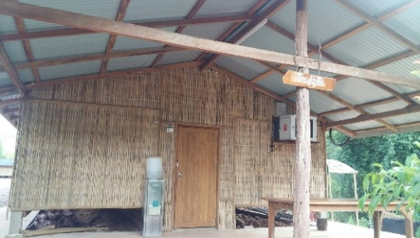
เรือนอัญชัน | เต็นท์ | 16 | ฝั่งนอน หญิง

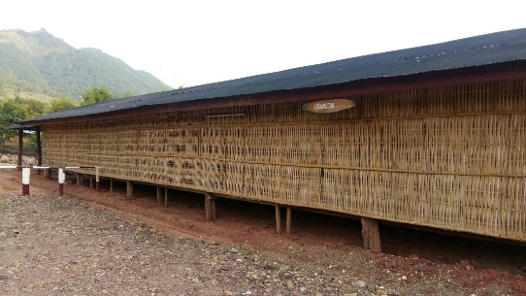
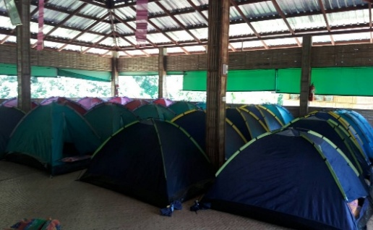
ห้องประชุม | เต็นท์

 | ยานยนต์ 12 คน

บ้านหลังใหญ่
แผนผังที่พัก ณ สำนักงานโครงการปลูกป่าสร้างคนฯ บ้านเปียงก่อ ตำบลขุนน่าน ตำบลเฉลิมพระเกียรติ จังหวัดน่าน

บ้านกิ่วจันทร์
 | ลำดับ | รายชื่อ | หมายเหตุ
 | 1 | พี่พร | เตียง
 | 2 | พี่ตุ๊ดตู่ | เตียง
 | 3 | พี่เจ็ท | เตียง
 | 4 |  | เตียง


บ้านน้ำรี
 | ลำดับ | รายชื่อ | หมายเหตุ
 | 1 | พรพิมล ลิ้มเจริญสุข | เตียง | คืนวันที่ 2 ทีม staff BOT ย้ายมาจาก
 | 2 | พรนภา ลีลาพรชัย | เตียง | บ้านพักฝั่งริมน้ำน่าน
 | 3 |  | ฟูกเสริม
 | 4 |  | ฟูกเสริม


บ้านน้ำช้าง
 | ลำดับ | รายชื่อ | หมายเหตุ
 | 1 | อ.อำนาจ ทัศนียกุล | เตียง
 | 2 |  | เตียง
 | 3 |  | ฟูกเสริม
 | 4 |  | ฟูกเสริม


บ้านเปียงก่อ
 | ลำดับ | รายชื่อ | หมายเหตุ
 | 1 |  | ฟูก
 | 2 |  | ฟูก
 | 3 |  | ฟูก
 | 4 |  | ฟูก
 | 5 |  | ฟูกเสริม
 | 6 |  | ฟูกเสริม

บ้านบวกหญ้า


 | ลำดับ | รายชื่อ | หมายเหตุ
 | 1 |  | ฟูก
 | 2 |  | ฟูก
 | 3 |  | ฟูก
 | 4 |  | ฟูก
 | 5 |  | ฟูกเสริม
 | 6 |  | ฟูกเสริม


บ้านห้วยกานต์

 | ลำดับ | รายชื่อ | หมายเหตุ
 | 1 |  | ฟูก
 | 2 |  | ฟูก
 | 3 |  | ฟูก
 | 4 |  | ฟูก
 | 5 |  | ฟูกเสริม
 | 6 |  | ฟูกเสริม

บ้านริมน้ำน่าน
แผนผังที่พัก ณ สำนักงานโครงการปลูกป่าสร้างคนฯ บ้านเปียงก่อ ตำบลขุนน่าน ตำบลเฉลิมพระเกียรติ จังหวัดน่าน

บ้านยางนา

 | ลำดับ | รายชื่อ | หมายเหตุ
 | 1
 | 2


บ้านประดู่

 | ลำดับ | รายชื่อ | หมายเหตุ
 | 1 | ไข่
 | 2 | บอส
 | 3


บ้านพระเจ้าห้าพระองค์
 | ลำดับ | รายชื่อ | หมายเหตุ
 | 1 | พรชัย อรรถรัตน์ปรีชา
 | 2 | คมศักดิ์ สุขเกษม
 | 3


บ้านกาแฟ
 | ลำดับ | รายชื่อ | หมายเหตุ
 | 1 | ถนอม สีหานาม(ช่างภาพ)
 | 2
 | 3

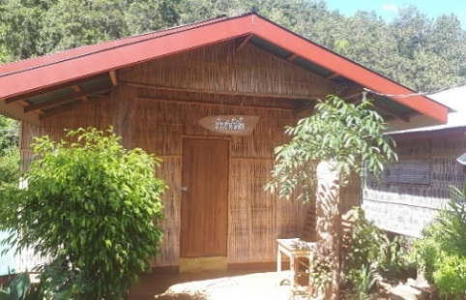
บ้านชาอัสสัม
 | ลำดับ | รายชื่อ | หมายเหตุ
 | 1 | พรพิมล ลิ้มเจริญสุข
 | 2 | พรนภา ลีลาพรชัย
 | 3
 | 4
 | 5 |  | ฟูกเสริม
 | 6 |  | ฟูกเสริม

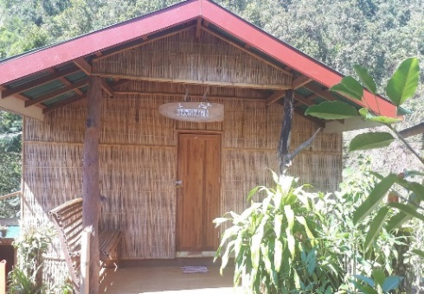
บ้านหวายน้ำผึ้ง
 | ลำดับ | รายชื่อ | หมายเหตุ
 | 1 | รวีวรรณ เหล่าหล้า
 | 2 | ชุติมน สุขิโต
 | 3 | ธิดารัตน์ สนธิมโนธรรม
 | 4
 | 5 |  | ฟูกเสริม
 | 6 |  | ฟูกเสริม

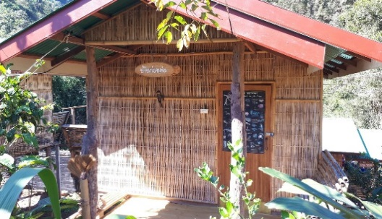
บ้านก่อหม่น
 | ลำดับ | รายชื่อ | หมายเหตุ
 | 1 | เสกสรรค์ โกสรีกุล
 | 2 | ศิริพงษ์ ไข่มุก
 | 3

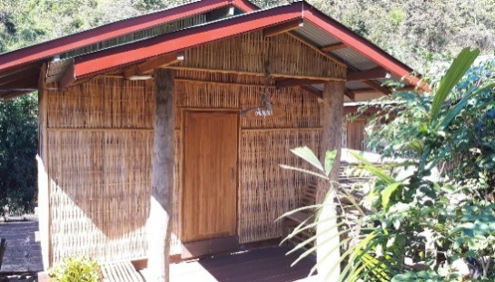
บ้านขนุ่นป่า
 | ลำดับ | รายชื่อ | หมายเหตุ
 | 1
 | 2
 | 3

